Estadísticas
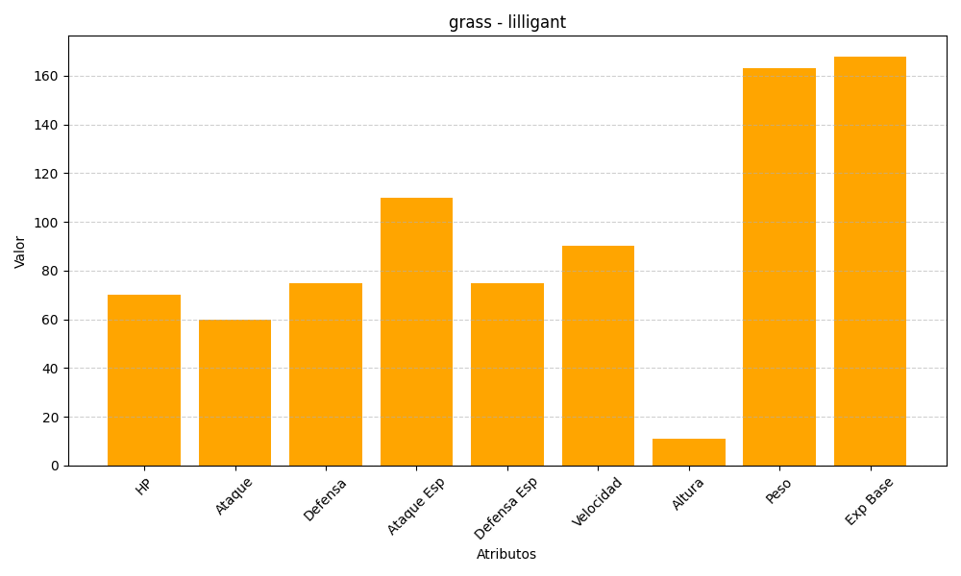
ID | Nombre | Tipo | HP | Ataque | Defensa | Ataque Especial | Defensa Especial | Velocidad | Altura | Peso | Experiencia Base
549 | lilligant | grass | 70 | 60 | 75 | 110 | 75 | 90 | 11 | 163 | 168

